ISF页面
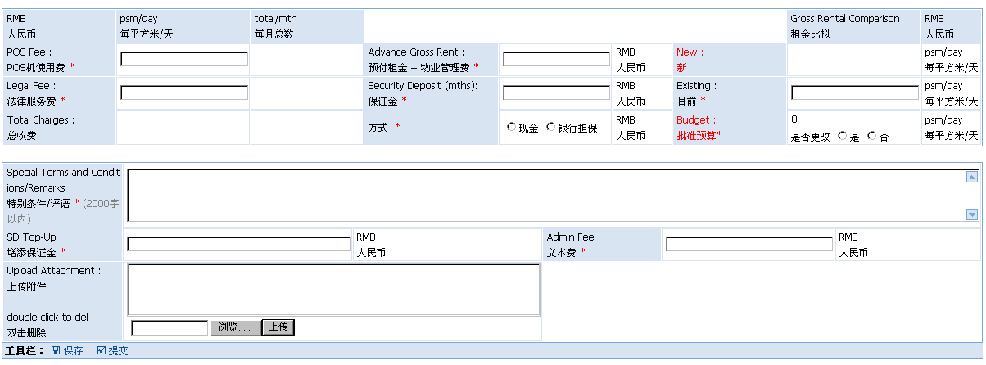
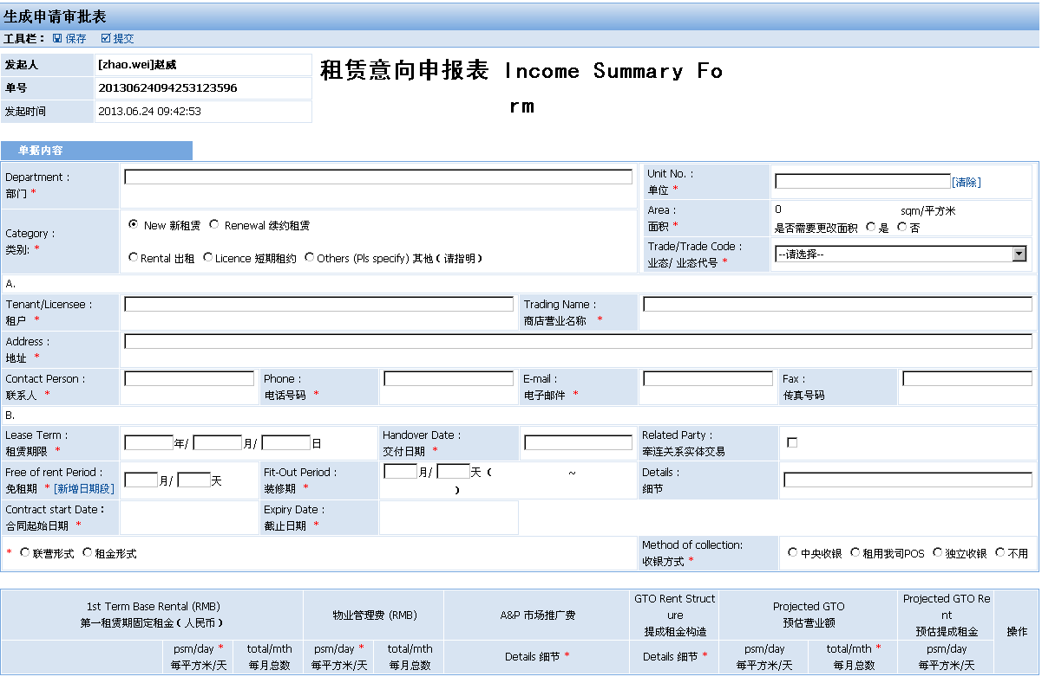
ID： | T1 |  | 界面：
说明： | 发起页面
 | 操作 | 系统响应
 | 点击“保存”按钮 | 保存数据，进入Tmod页面
 | 点击“提交”按钮 | 保存数据，流程转到T2审批页面
 |  | 提交时，验证必填项目
ID: | Tmod
说明： | 修改页面
 | 操作 | 系统响应
 | 同T1页面

 |  |  | 界面：

ISCF页面
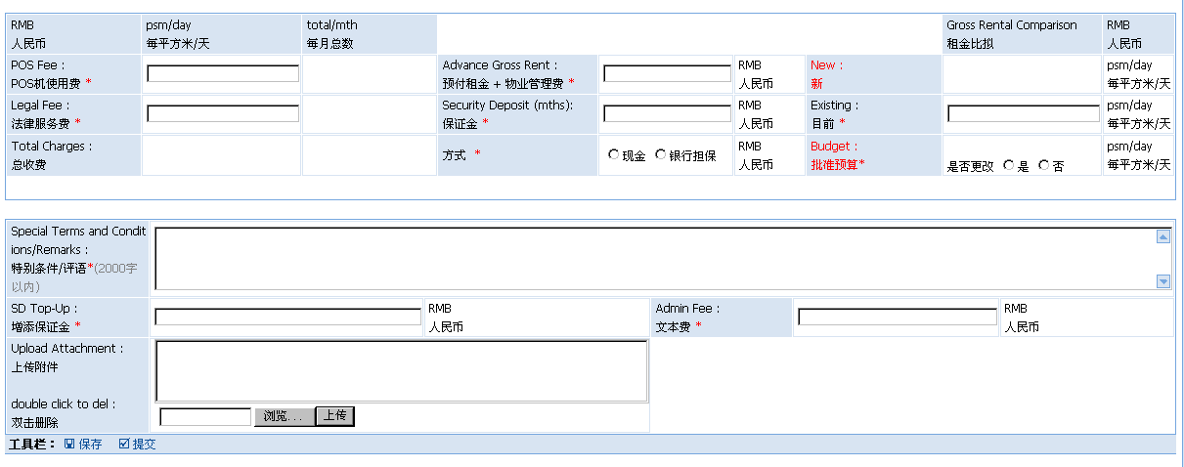
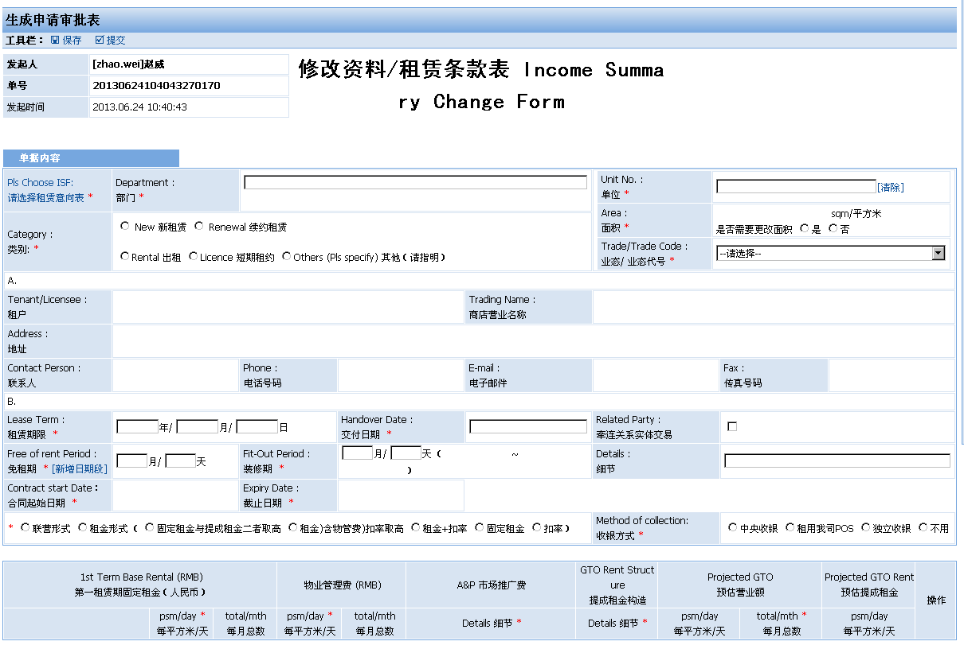
ID： | T1 |  | 界面：
说明： | 发起页面
 | 操作 | 系统响应
 | 点击“选择ISF”按钮 | 载入已完成的ISF,ISCF
 | 点击“保存”按钮 | 保存数据，进入Tmod页面
 | 点击“提交”按钮 | 保存数据，流程转到TA1审批页面
 |  | 提交时，验证必填项目
ID: | Tmod
说明： | 修改页面
 | 操作 | 系统响应
 | 同T1页面

 |  |  | 界面：

ISTF页面
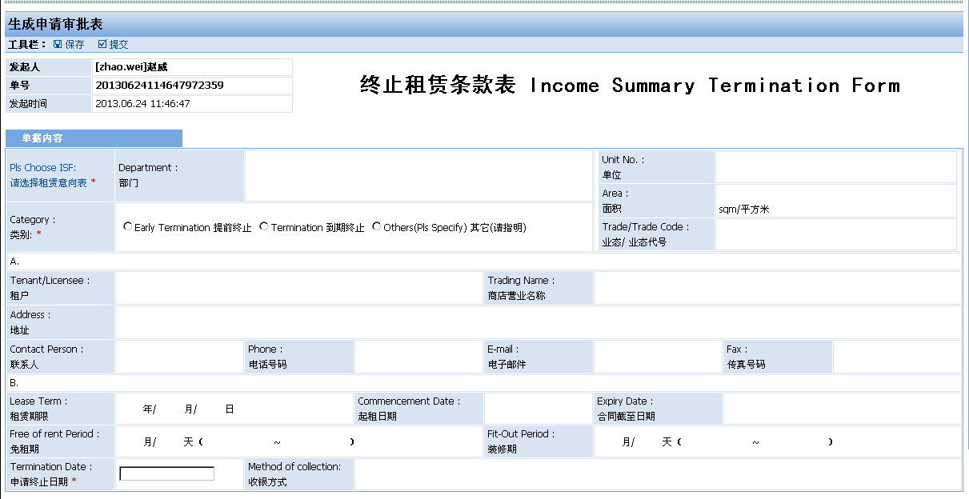
ID： | T1 |  | 界面：
说明： | 发起页面
 | 操作 | 系统响应
 | 点击“选择ISF”按钮 | 载入已完成的ISF,ISCF
 | 点击“保存”按钮 | 保存数据，进入Tmod页面
 | 点击“提交”按钮 | 保存数据，流程转到TA1审批页面
 |  | 提交时，验证必填项目
ID: | Tmod
说明： | 修改页面
 | 操作 | 系统响应
 | 同T1页面

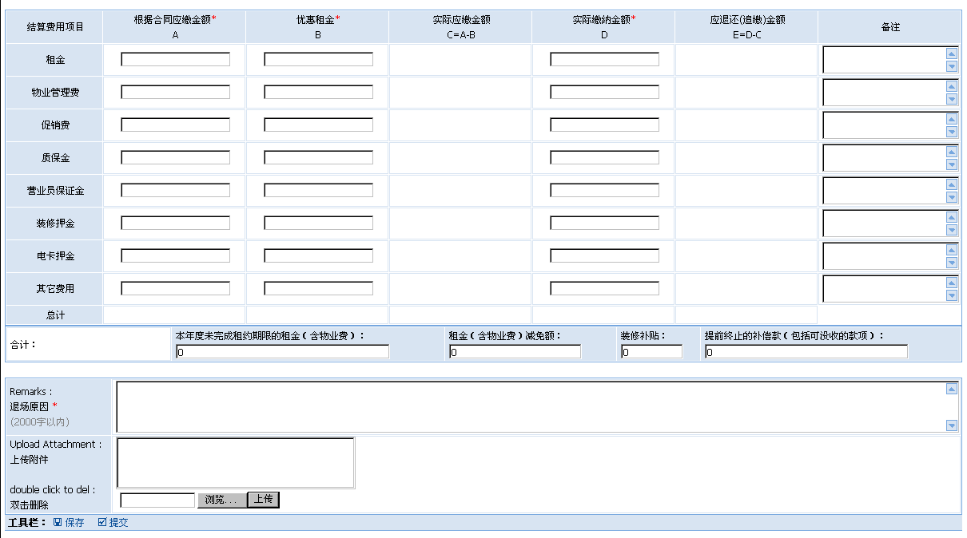
 |  |  | 界面：

